Sheet1
EF-6L-2 Spare List
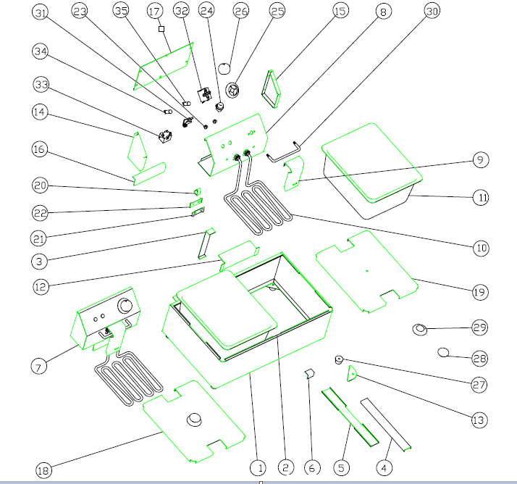

NO. | Vesta code | 零件号 | Descrition | Descrition
1 |  |  | EF-6L-2底箱合件 | Housing
2 |  |  | EF-6L-2底箱围板 | Bottom plate
3 |  |  | 底箱缝接板 | Cover plate
4 |  |  | 中隔梁加强板 | Support plate
5 |  |  | 中隔梁 | Support plate
6 |  |  | 中隔梁撑码 | Clamp
7 |  |  | 6L电器箱合件 | Electric box assembly
8 |  |  | 电器箱前板 | Electric box front plate
9 |  |  | 6L电热管护板 | Cover plate
10 | 301040047 |  | EF-6L电热管(3kW) | Heating element
11 | 302120144 |  | EF-6L油盆 1/2*6" | basin
12 |  |  | 插槽板 | clip
13 |  |  | 角码板 | clamp
14 |  |  | 电器箱左侧板 | left side plate
15 |  |  | 电器箱右侧板 | right side plate
16 |  |  | 插片板 | support plate
17 |  |  | 电器箱后封板 | back cover plae
18 |  |  | EF-6L8L油缸盖合件 | basin lip
19 |  |  | 8L油缸盖板 | basin
20 | 20209025437 |  | 电热管顶板 | Support plate
21 | 20209009418 |  | 电热管夹板 | clamp plate
22 | 20209009417 |  | 电热管后夹板 | back clamp plate
23 | 301070102 |  | 感温线护套 | sensor jecket
24 | 301070078 |  | 电源线自做护线套 | power jecket
25 | 301110008 |  | 190℃温控底片 | dial
26 | 301110046+301150066+301110008 |  | 温控旋钮￠41 | knob
27 | 302090027 |  | 小胶脚 | rubber foot
28 | 302070037 |  | 油缸盖拉手 | handle
29 | 302070038 |  | 油缸盖拉手座 | lip handle base
30 | 302200272 |  | 炸篮支承条 | Basket support
31 | 301080021 |  | 微动开关组装 | Micro switch
32 | 301030015 |  | 通宝温控器 190℃ ZA190-553-11B | Thermostat
33 | 301030035 |  | 通宝限温器230℃ | Safety thermostat
34 | 301130004 |  | 插式指示灯220V绿色 | Green indicator
35 | 301130005 |  | 插式指示灯220V黄色 | Yellow indicator

